OBJ
ワルキューレの冒険 時の鍵伝説 OBJ
 | 新ファイル名 | 旧ファイル名 | 内容 | File Size |  | Pixel Size |  | Offset |  | Padding |  | Cell |  | アニメーション | 画像
 |  |  |  | X | Y | X | Y | X | Y | X | Y | X | Y
0 1 2 3 4 5 6
7 8 9 10 11 12 13 14 15 16
17 18 19 20 21 22 23 24 25 26 27 28
29 30 31 32 33 34
35 36 37 38 39 40 41 42 43 44
45 46 47 48 49 50 51 52 53
54 55 56 57 58 59 60
61 62 63 64 65 66 67
68 69 70 71 72 73 74 75 76
77 78 79 80 81 82 83 84
85 86 87 88 89 90 91 92 93
94 95 96 97 98 99 100 101
102 103 104 105 106 107 108 109
110 111 112 113 114 115 116 117 118 119
120 121 122 123 124 125 126
 | Yokai_OBJ_myCharacter.png | myCharacter.png | 自キャラ | 410 | 512 | 32 | 32 | 2 | 2 | 2 | 2 | 12 | 15 | 0:待機 1～4:移動 5～6:ジャンプ 7～16:もんもたろーを呼ぶ 17～20:泳ぎ待機 21～28:泳ぎ移動 29～30:泳ぎジャンプ 31～34:泳ぎ水中 35～41:念力 42～44:念力暴発 45～52:お祈り中 53:正面（お祈り終わりなど） 54～58:沼移動 59～60:針ダメージ 61～63:もんもたろー登場 64～67:もんもたろー攻撃 68～69:老化正面 70～74:老化移動 75～76:老化ジャンプ 77～84:老化死亡 85～93:水上で死亡 94～101:沼地で死亡 102:竜宮城カメ移動 103～109:竜宮城観劇 110～119:死亡 120～125:水中死亡？ 126:窒息？ | 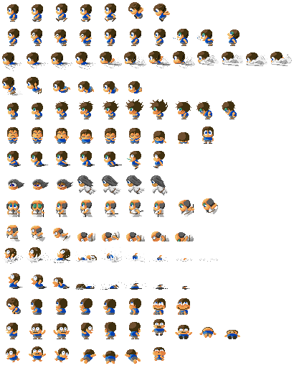
0 1 2 3 4 5 6 7
8 9 10 11 12 13 14 15 16
17 18 19 20 21 22 23 24 25
0 1 2 3 4 5 6 7
 | Yokai_OBJ_ending0.png | ending0.png | エンディング素材 小 | 164 | 56 | 16 | 16 | 2 | 2 | 2 | 2 | 9 | 3 | 0～3:地獄界エンド窯の火 4～7:畜生界エンドハート 8～9:畜生界エンドカラス 10～12:天界エンド金の鳥 13～16:餓鬼界エンド食べ物 17～18:餓鬼界エンドケンカエフェクト 19～25:餓鬼界エンドケンカ餓鬼
8 9 10 11 12 13 14 15
16 17 18 19 20 21 22 23
24 25 26 27 28 29 30 31 32
33 34 35 36 37 38 39 40
41 42 43 44
45 46 47 48 49 50 51 52
53 54 55 56 57 58 59 60
61 62 63 64 65 66 67 68
69 70 71 72 73 74 75 76
77 78 79 80 81 82 83
84 85 86 87 88 89 90
 | Yokai_OBJ_ending1.png | ending1.png | エンディング素材 大 | 308 | 410 | 32 | 32 | 2 | 2 | 2 | 2 | 9 | 12 | 0～7:地獄界エンドたろすけ 8～15:餓鬼界エンドたろすけ 16～23:餓鬼界エンド餓鬼1 24～32:餓鬼界エンド餓鬼2 33～36:畜生界エンドたろすけ 37～40:畜生界エンドおじいさん 41～44:畜生界エンドぶた 45～52:人間界エンドたろすけ 53～54:人間界エンドの父？ 61～68:人間界エンドの母？ 69～76:人間界エンドの親戚A 77～83:人間界エンドの親戚B 84～87:天界エンドたろすけ 88～90:天界エンド天女(奥) | 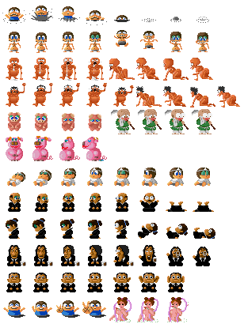
0 1 2 3
 | Yokai_OBJ_ending2.png | ending2.png | エンディング素材 天女 | 138 | 68 | 32 | 64 | 2 | 2 | 2 | 2 | 4 | 1 | 0～3:天界エンド 天女(手前)
0 1 2 3
 | Yokai_OBJ_ending3.png | ending3.png | エンディング素材 鬼 | 266 | 68 | 64 | 64 | 2 | 2 | 2 | 2 | 4 | 1 | 0～3:地獄界エンド 鬼
0 1 2 3
 | Yokai_OBJ_cloud1.png | cloud1.png | 足場雲大 | 266 | 36 | 64 | 32 | 2 | 2 | 2 | 2 | 4 | 1 | 0～3:足場_雲（大）
0 1 2 3
 | Yokai_OBJ_cloud2.png | cloud2.png | 足場雲小 | 138 | 36 | 32 | 32 | 2 | 2 | 2 | 2 | 4 | 1 | 0～3:足場_雲（小）
0 1 2 3
4 5 6 7
8 9 10 11
 | Yokai_OBJ_dropItem.png | dropItem.png | ドロップアイテム | 74 | 56 | 16 | 16 | 2 | 2 | 2 | 2 | 4 | 3 | 0～1:ふくろ 2～3:がまぐち 4～11:お金（500、1000、五千、一万） ※それぞれ２パターンループアニメ
0 1 2 3 4 5 6 7
8 9 10 11 12 13 14 15 16 17
18 19 20 21 22 23 24 25 26 27 28 29
30 31 32 33 34 35 36 37 38 39 40 41
42 43 44 45 46 47 48 49
50 51 52 53 54 55 56 57 58 59 60 61
62 63 64 65 66 67 68 69
70 71 72 73 74 75 76 77
78 79 80 81 82 83 84 85 86
88 89 90 91 92 93 94 95 96 97
98 99 100 101 102 103 104 105
 | Yokai_OBJ_effect0.png | effect0.png | エフェクト0 | 410 | 376 | 32 | 32 | 2 | 2 | 2 | 2 | 12 | 11 | 0～7:もんもたろー出現（首状態） 8～17:もんもたろー出現（たろすけの口から） ※17～8:もんもたろー終了 18～29:念力溜めエフェクト（弱から） 30～37:念力弾エフェクト（弱から） ※32～33:商店道具アイコン_二連射 ※34～35:商店道具アイコン_三連射 ※36～37:商店道具アイコン_四連射 38～41:風妖怪の風 42～49:祭壇のろうそくの炎 50～53:神子エフェクト 54～57:血の池波紋 58～61:水面波紋 62～69:血の池の火の玉（右回転） 70～77:血の池の火の玉（左回転） 78～85:血の池の火の玉（直線的な動き8方向） 86:血の池の火の玉（用途不明） 88～93:飛び上がる火の玉（上昇～下降） 94～97:用途不明（未使用データ？） 98～105:血の池の気泡 | 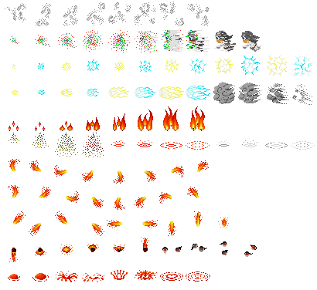
0 1 2 3
4 5 6 7
 | Yokai_OBJ_effect1.png | effect1.png | エフェクト1 | 266 | 134 | 64 | 64 | 2 | 2 | 2 | 2 | 4 | 2 | 0～3:餓鬼界エンドのケンカ中 4～7:敵撃破エフェクト
0 1 2 3 4 5 6 7 8 9 10
11
22
33
44
52
60
68
76
87
95
 | Yokai_OBJ_effect2.png | effect2.png | エフェクト2 | 200 | 200 | 16 | 16 | 2 | 2 | 2 | 2 | 11 | 11 | 0～3:手の妖怪が投げる石 4～6:樹怪の弾 7～10:ヒットエフェクト 11～18:サイコロ(回転中) 19～21:弾 22～27:サイコロ（出目） 28～31:ヒットエフェクト（未使用データ？） 32:弓鬼の矢 33～41:回転する棒(未使用データ？) 42～43:気泡（水中でたろすけの目の前に出現） 44～51:鬼が島の鬼などの炎エフェクト 52～59:もんもたろー攻撃エフェクト 60～75:化け地蔵など攻撃エフェクト 76～86:未使用データ？ 87～102:崩れた岩(4種)それぞれ4パターンのループアニメ | 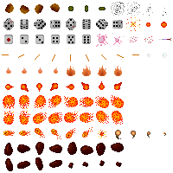 視認性確保のため11番以降は省略します
0 1 2 3 4 5
6 7 8 9
10 11 12 13 14 15
16 17 18 19
 | Yokai_OBJ_mermaid1.png | mermaid1.png | 人魚小 | 206 | 138 | 32 | 32 | 2 | 2 | 2 | 2 | 6 | 4 | 0～9:人魚小(青) 10～19:人魚小(ピンク) | 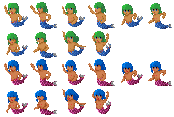
0 1 2 3 4 5
6 7 8 9
10 11 12 13 14 15
16 17 18 19
 | Yokai_OBJ_mermaid2.png | mermaid2.png | 人魚大 | 206 | 266 | 32 | 64 | 2 | 2 | 2 | 2 | 6 | 4 | 0～9:人魚大(青) 10～19:人魚大(ピンク) | 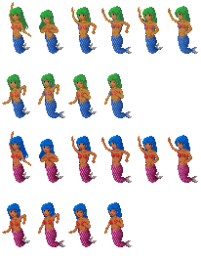
0 1 2 3
4 5 6 7
8 9 10 11
12 13 14
 | Yokai_OBJ_support1.png | support1.png | サポートキャラ1 | 266 | 266 | 64 | 64 | 2 | 2 | 2 | 2 | 4 | 4 | 0～7:神子 8～14:乙姫 | 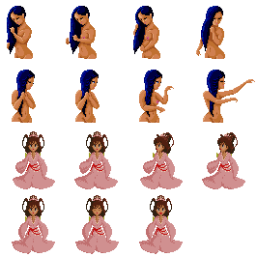
0 1 2 3 4 5 6 7 8
9 10 11 12 13 14 15
16 17 18 19 20 21 22 23 24
25 26 27 28 29 30 31
32 33 34 35 36 37 38 39
 | Yokai_OBJ_support2.png | support2.png | サポートキャラ2 | 308 | 172 | 32 | 32 | 2 | 2 | 2 | 2 | 9 | 5 | 0～15:トラジ 16～31:迷犬ゴンタ 32～35:サル（未使用データ？） 36～39:キジ（未使用データ？） | 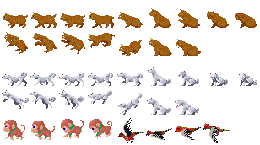
0 1 2
 | Yokai_OBJ_hire.png | hire.png | ヒレ | 56 | 36 | 16 | 32 | 2 | 2 | 2 | 2 | 3 | 1 | 0～2:ヒレ（乙姫のものと思われるが未使用データ？）
0 1 2 3 4 5 6
7 8 9 10 11
 | Yokai_OBJ_turtle.png | turtle.png | 竜宮城の亀 | 240 | 70 | 32 | 32 | 2 | 2 | 2 | 2 | 7 | 2 | 0:捕まり 1～3:みまわし 4～6:顔だし 7～9:泳ぎ 10～11:笑い
0 1
 | Yokai_OBJ_signboard.png | signboard.png | ショップの看板 | 70 | 68 | 32 | 64 | 2 | 2 | 2 | 2 | 2 | 1 | 0:商い中 1:閉店
0 1
2 3 4
5 6
 | Yokai_OBJ_shop_chara.png | shopChara.png | ショップのおばば | 104 | 200 | 32 | 64 | 2 | 2 | 2 | 2 | 3 | 3 | 0～1:移動右 2～4:振り返り 5～6:移動左
 | Yokai_OBJ_ship.png | ship.png | 船 | 96 | 16 | 96 | 16 | - | - | - | - | - | - | 舟
0 1 2 3
4 5 6 7
8 9
 | Yokai_OBJ_ship_chara.png | shipChara.png | 船頭 | 202 | 200 | 48 | 64 | 2 | 2 | 2 | 2 | 4 | 3 | 渡し守的な妖怪（未使用データ？） 0～3:移動？ 4～7:舟をこぐ？ 8～9:煙？ | 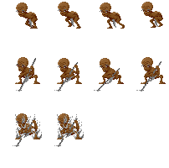
0 1 2 3
4 5 6 7
8 9
10 11 12 13
14 15 16 17
 | Yokai_OBJ_frog.png | frog.png | カエル | 266 | 172 | 64 | 32 | 2 | 2 | 2 | 2 | 4 | 5 | 0～9:ガマ親分 10～17:ガマ | 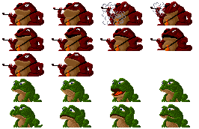
0 1 2
 | Yokai_OBJ_enma.png | enma.png | 閻魔大王の顔 | 104 | 36 | 32 | 32 | 2 | 2 | 2 | 2 | 3 | 1 | 閻魔大王顔差分 0:目開き口開き 1:目閉じ口とじ 2:目開き口とじ
 | Yokai_OBJ_enemy_wood1.png | enemyWood1.png | 樹妖 | 96 | 96 | 96 | 96 | - | - | - | - | - | - | 樹妖
 | Yokai_OBJ_enemy_wood2.png | enemyWood2.png | 人面樹 | 96 | 64 | 96 | 64 | - | - | - | - | - | - | 人面樹
0 1 2 3 4
5 6 7 8 9 10
11 12 13 14 15
16 17 18
19 20 21 22 23 24
25 26 27 28 29 30
31 32 33 34 35 36
37 38 39 40
41 42 43 44 45 46
47 48 49 50
52 53 54 55
 | Yokai_OBJ_enemy0.png | enemy0.png | 敵 | 398 | 728 | 64 | 64 | 2 | 2 | 2 | 2 | 6 | 11 | 0～4:大入道(4はダメージ中) 5～15:風の妖怪 16～18:ワルガキ 19～21:関所の赤鬼と金棒 22～24:関所の赤鬼と金棒 25～30:竜宮城の門番 31～36:海坊主 37～40:血の池の鬼 41～46:三途ババ 47～49:岩の魂（岩） 50:岩のしめ縄 52～55:鬼が島の青鬼 | 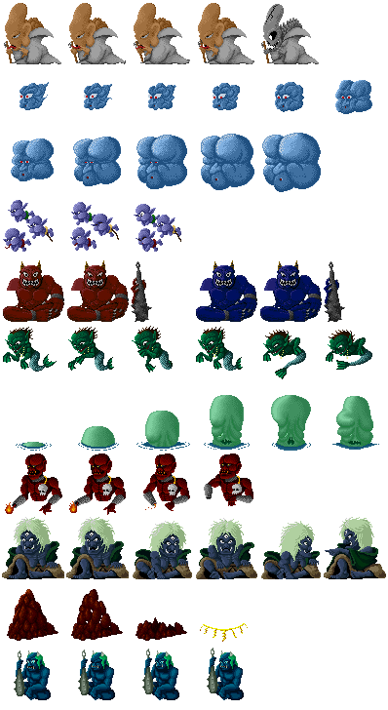
0 1 2
3 4 5 6
 | Yokai_OBJ_sannzu.png | sanzu.png | 三途ババ差分 | 266 | 86 | 64 | 40 | 2 | 2 | 2 | 2 | 4 | 2 | 三途ババ差分 0～2:頭 3～4:右足 5～6:左手足 ※それぞれ独立した動きをするので、組み合わせて構成する
0 1 2 3 4 5 6 7 8 9 10 11 12 13 14 15
16
31
47
63
76
91
106
121
135
150
163
179
195
208
 | Yokai_OBJ_enemy1.png | enemy1.png |  | 546 | 512 | 32 | 32 | 2 | 2 | 2 | 2 | 16 | 15 | 0～5:スタート時に浮かんでいる首の妖怪 6～11:船幽霊（未使用？） 12～15:幽霊 16～26:手の妖怪 27～30:地獄火 31～36:赤鬼 37～42:ツボ振り 43～46:のっぺらぼう 47～52:中盆 53～55:亡者（緑） 56～58:亡者（紫） 59～62:石の顔（飛行） 63～71:一つ目蛇の妖怪（71は用途不明） 72～75:爺（未使用データ？） 76～80:沼の亡者1 81～85:沼の亡者2 86～90:沼の亡者3 91～105:樹妖の枝 106～109:イソギンチャク（未使用データ？） 110～111:イカ（未使用データ？） 112～113:タコ（未使用データ？） 114～120:赤い鳥 121～134:三途ババのカラス 135～141:弓鬼 142～149:抱きつき鬼 150～153:首なしの幽霊 154～162:ワニ蛇 163～166:毒気（白） 167～170:毒気（灰色） 171～174:獅子舞 175～178:獅子舞鬼 179～186:水ぼう霊 187～190:餓鬼 191～194:青坊主 195～198:顔と手 199～203:ヤドカリの妖怪（未使用データ？） 204～207:ヤリガイコツ 208～215:岩の魂（魂） 216～217:鬼が島の赤鬼 | 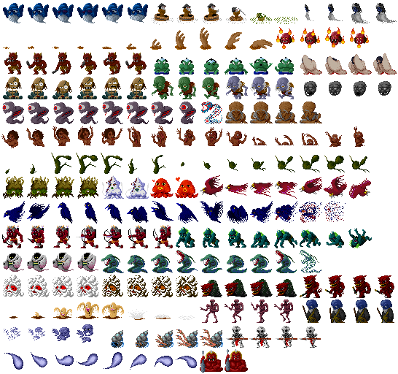 視認性確保のため16番以降は省略します
0 1 2 3
4 5 6 7
8 9 10 11
12 13 14 15
 | Yokai_OBJ_enemy2.png | enemy2.png |  | 138 | 266 | 32 | 64 | 2 | 2 | 2 | 2 | 4 | 4 | 0～7:化け地蔵 8～15:偽神子
0 1 2 3 4 5
6
13
20
28
36
44
51
57
65
73
 | Yokai_OBJ_enemy3.png | enemy3.png |  | 146 | 200 | 16 | 16 | 2 | 2 | 2 | 2 | 8 | 11 | 0～5:うんち 6～8:赤い鳥の攻撃エフェクト 9～12:コウモリ 13～19:コウモリ（未使用データ？） 20～23:チビガエル 24～27:竜宮の門番(小) 28～50:人面樹に成る顔 51～52:蛾1 53～54:蛾2 55～56:蛾3 57～64:石の顔（転がり） 65～68:目玉の妖怪 69～72:小鬼※色未確認 73～76:提灯（未使用データ？） | 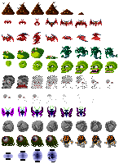 視認性確保のため6番以降は省略します
0 1 2 3
4 5 6 7
8 9 10
 | Yokai_OBJ_enemy4.png | enemy4.png |  | 266 | 56 | 64 | 16 | 2 | 2 | 2 | 2 | 4 | 3 | 0～3:飛頭蛮（ドクロ） 4～7:化けエイ 8～10:飛頭蛮（女）

 |  | 参考動画：http://www.nicovideo.jp/watch/sm24033738

MAP
新ファイル名 | 旧ファイル名 | 内容 | File Size |  | Pixel Size |  | Offset |  | Padding |  | Cell |  | 区分 | 画像
 |  |  | X | Y | X | Y | X | Y | X | Y | X | Y
Yokai_BG_near.png | BG_near.png | 近景 | 1562 | 1172 | 128 | 128 | 2 | 2 | 2 | 2 | 12 | 9 | 近景 ※キャラクターより手前に描画されるマップデータです。 スクロールスピードは中景と同じです。 | 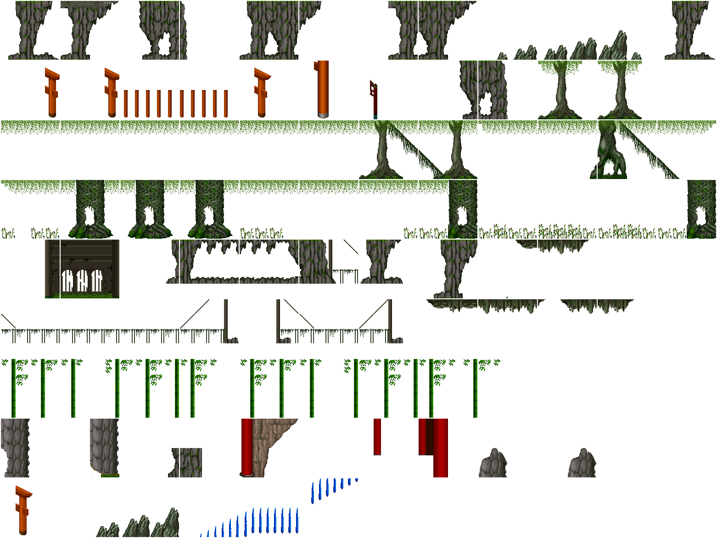
Yokai_BG_event.png | BG_event.png | 特殊 | 1562 | 1432 | 128 | 128 | 2 | 2 | 2 | 2 | 12 | 11 | 中景 ※ステージの道が描かれたマップデータです | 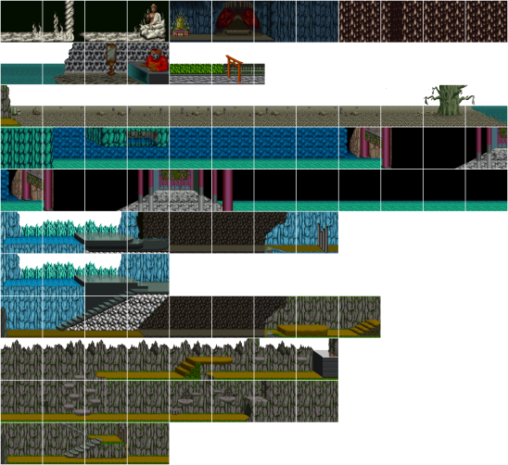
Yokai_BG_map0.png | BG_map0.png | 地獄入り口 | 1562 | 912 | 128 | 128 | 2 | 2 | 2 | 2 | 12 | 7 | 中景 ※ステージの道が描かれたマップデータです | 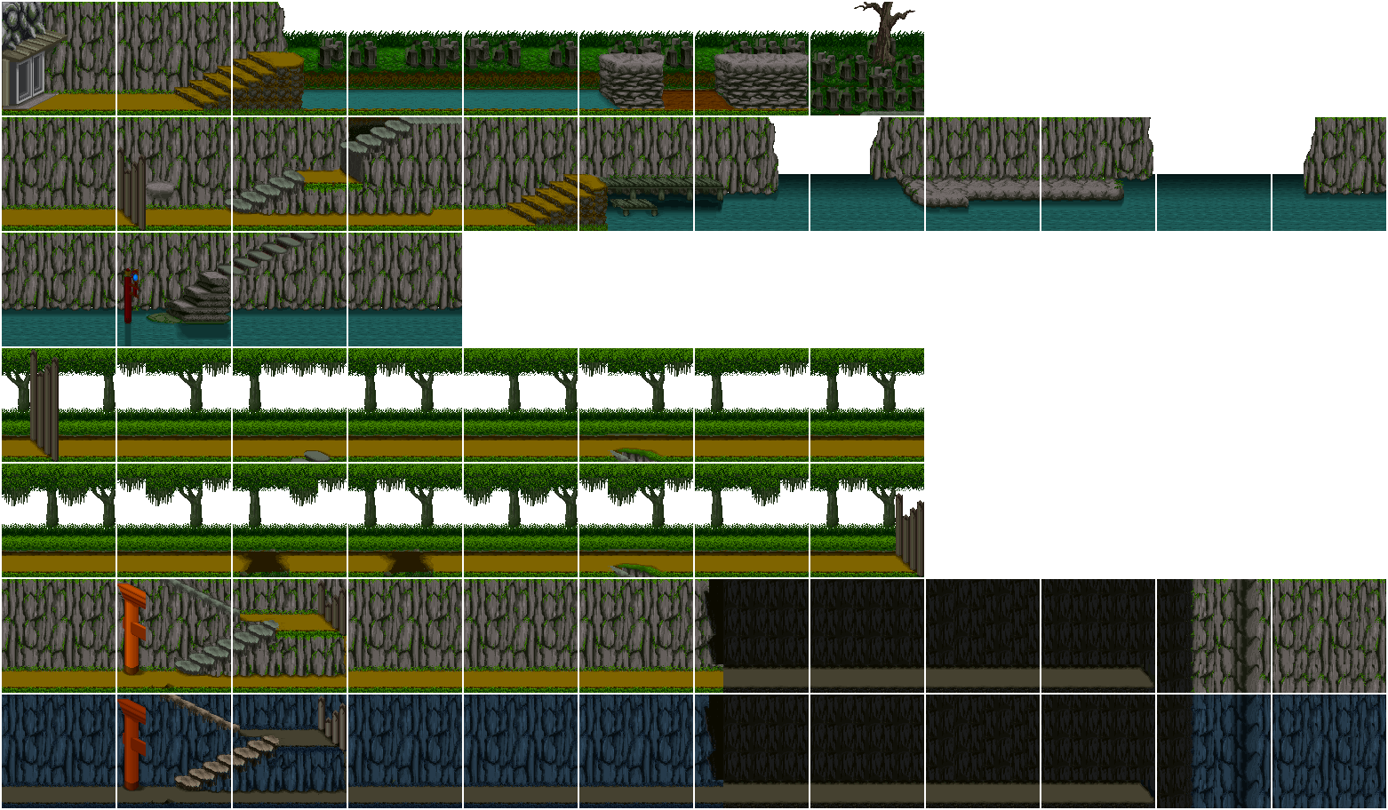
Yokai_BG_map1.png | BG_map1.png | 苦行の道 | 1562 | 1042 | 128 | 128 | 2 | 2 | 2 | 2 | 12 | 8 | 中景 ※ステージの道が描かれたマップデータです | 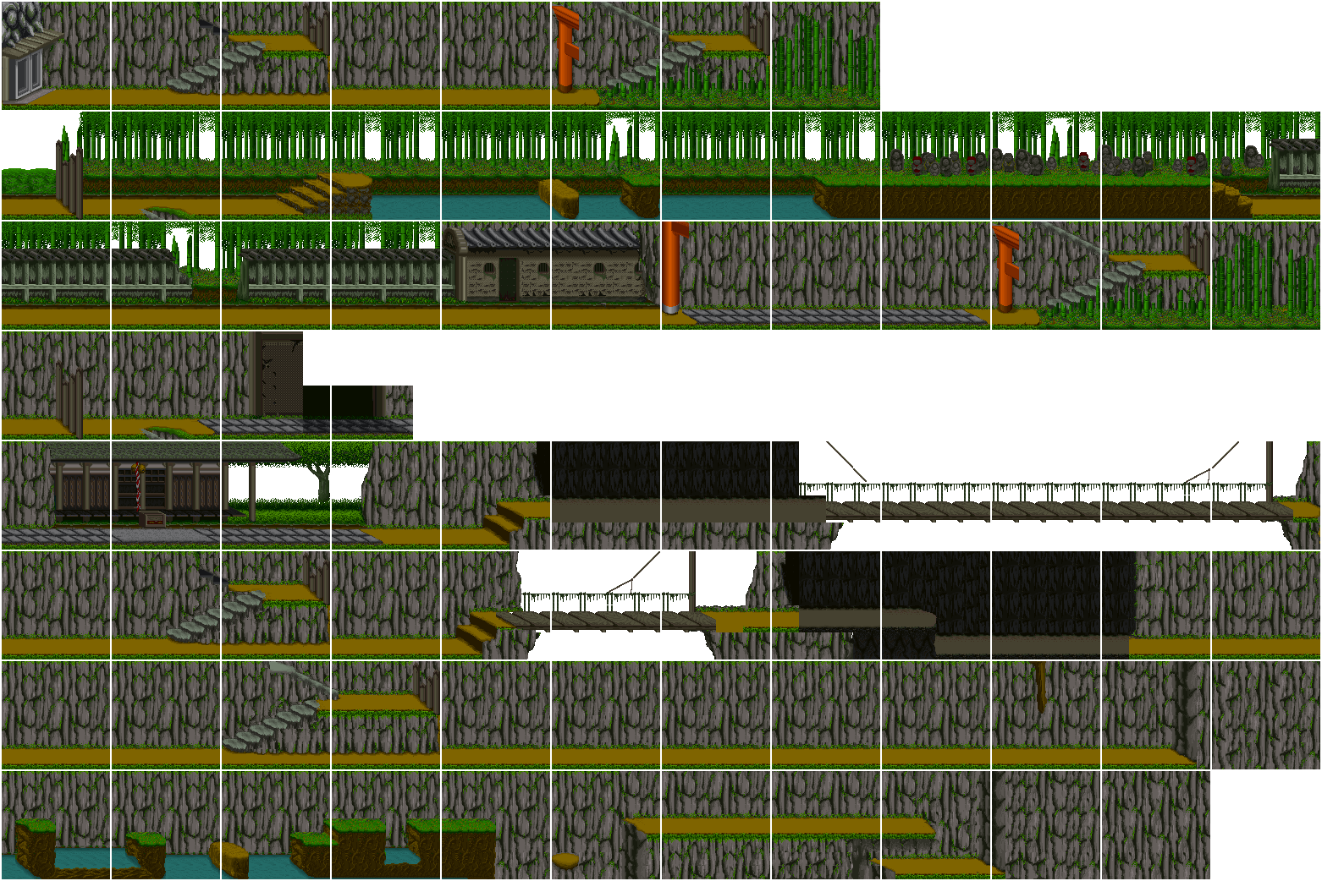
Yokai_BG_map2.png | BG_map2.png | 幽海 | 1562 | 782 | 128 | 128 | 2 | 2 | 2 | 2 | 12 | 6 | 中景 ※ステージの道が描かれたマップデータです | 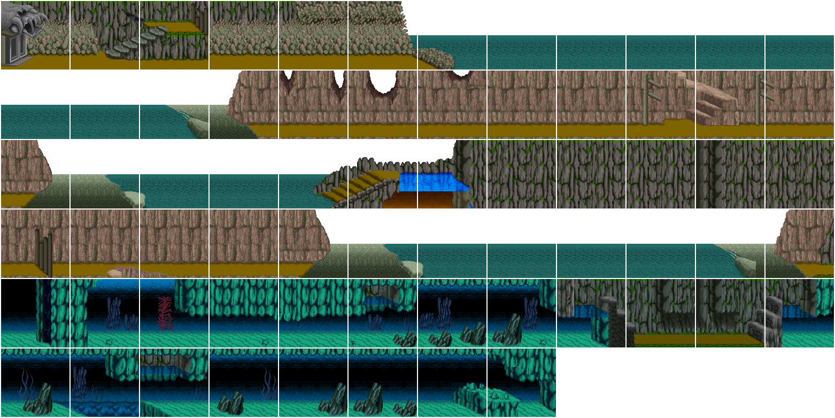
Yokai_BG_map3.png | BG_map3.png | 裁きの谷 | 1562 | 912 | 128 | 128 | 2 | 2 | 2 | 2 | 12 | 7 | 中景 ※ステージの道が描かれたマップデータです | 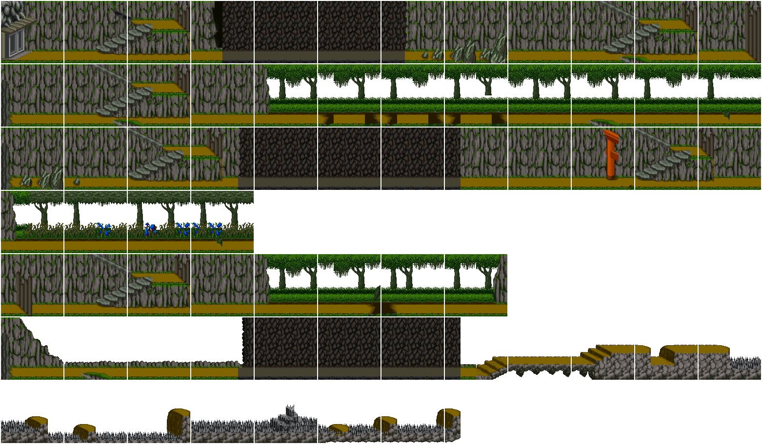
Yokai_BG_map4.png | BG_map4.png | 輪回界 | 1562 | 1042 | 128 | 128 | 2 | 2 | 2 | 2 | 12 | 8 | 中景 ※ステージの道が描かれたマップデータです | 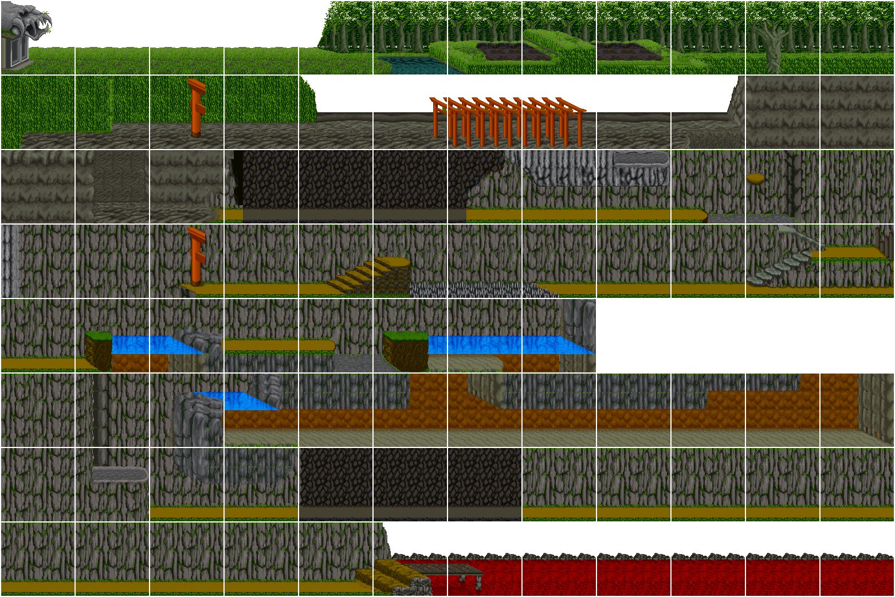
Yokai_BG_far.png | BG_far.png | 遠景 | 1302 | 652 | 128 | 128 | 2 | 2 | 2 | 2 | 10 | 5 | 遠景 ※遠くでスクロールするマップデータです。 スクロールスピードが遅くなります。 | 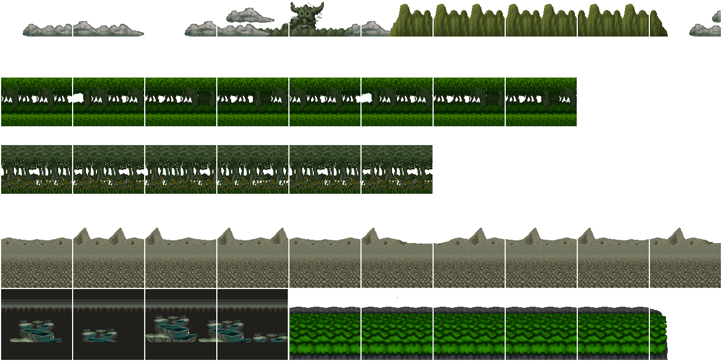

UI
新ファイル名 | 旧ファイル名 | 内容 | File Size |  | Pixel Size |  | Offset |  | Padding |  | Cell |  | アニメーション | 画像
 |  |  | X | Y | X | Y | X | Y | X | Y | X | Y
Yokai_UI_title_font.png | titleFont.png | タイトル文字 | 212 | 52 | 40 | 48 | 2 | 2 | 2 | 2 | 5 | 1 | タイトル文字
Yokai_UI_title_frame.png | titleFrame.png | タイトル枠 | 256 | 64 | 256 | 64 | - | - | - | - | - | - | タイトル枠
0 1 2 3
Yokai_UI_title_panel.png | titlePanel.png | タイトルの戸板 | 266 | 68 | 64 | 64 | 2 | 2 | 2 | 2 | 4 | 1 | 0～3:タイトルの戸板
Yokai_UI_plate.png | UIPlate.png | UIプレート | 128 | 96 | 128 | 96 | - | - | - | - | - | - | UIプレート
0 1 2 3 4 5
6 7 8 9 10
Yokai_UI_item.png | UIItem.png | 所持アイテム | 110 | 38 | 16 | 16 | 2 | 2 | 2 | 2 | 6 | 2 | 0:絵馬 1:道中まんじゅう 2:かっぱの水カキ 3:カール類須 4:ハート 5:用途不明（未使用データ？） 6:枠（未使用データ？） 7～9:三つの宝（木、火、石） 10:玉手箱
Yokai_UI_life.png | UILife.png | 体力ゲージ | 82 | 22 | 8 | 8 | 2 | 2 | 2 | 2 | 8 | 2 | 各色（８色）
0
1
2
3
4
Yokai_UI_place.png | UIPlace.png | 現在地名称 | 84 | 132 | 80 | 24 | 2 | 2 | 2 | 2 | 1 | 5 | 0～4:現在地名称
0
1
Yokai_UI_shop_plate.png | shopPlate.png | 商店用UI | 292 | 262 | 288 | 128 | 2 | 2 | 2 | 2 | 1 | 2 | 0:カテゴリ選択時プレート 1:商品選択時プレート | 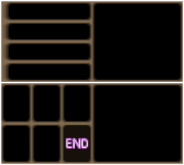
Yokai_UI_shop_cursor.png | shopCursor.png | 商店用選択カーソル | 16 | 16 | 16 | 16 | - | - | - | - | - | - | 商店用選択カーソル
0 1 2 3
4 5 6
7 8 9 10
11 12 13 14
15 16 17 18
19 20 21 22 23
Yokai_UI_shop_item.png | shopItem.png | 商店用アイテム | 172 | 206 | 32 | 32 | 2 | 2 | 2 | 2 | 5 | 6 | 0～3:トラジ 4～6:ゴンタ 7～10:キジ（未使用データ？） 11～14:妖怪汁 15～18:地獄丼 19:カール類須 20:道中まんじゅう 21:絵馬（未使用データ？） 22:かっぱの水カキ 23:天女のフン | 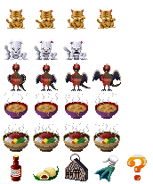
0 1
2 3
4 5
6 7
Yokai_UI_shop_price.png | shopPrice.png | 道具の値段 | 70 | 74 | 32 | 16 | 2 | 2 | 2 | 2 | 2 | 4 | 0:1000 1:2000 2:5000 3:8000 4:3000 5:30000 6:10000 7:50000
Yokai_UI_gameover.png | gameover.png | ゲームオーバー | 64 | 8 | 64 | 8 | - | - | - | - | - | - | ゲームオーバー
0 1 2 3 4
5 6 7 8 9
Yokai_UI_number.png | number.png | 大きな数字 | 92 | 38 | 16 | 16 | 2 | 2 | 2 | 2 | 5 | 2 | 0～9:大きな数字
Yokai_UI_font.png | font.png | フォント | 290 | 434 | 16 | 16 | 2 | 2 | 2 | 2 | 16 | 24 | フォント | 
0 1
Yokai_UI_font_half.png | font_half.png | 半角記号 | 22 | 20 | 8 | 16 | 2 | 2 | 2 | 2 | 2 | 1 | 0～1:半角記号カッコ
Yokai_UI_pow.png | POW.png | POW | 32 | 16 | 32 | 16 | - | - | - | - | - | - | POW ※使用箇所不明
Yokai_UI_unknown.png | unknown.png | ？？？ | 32 | 16 | 32 | 16 | - | - | - | - | - | - | ？？？（未使用データ？）
0
1
2
3
4
Yokai_UI_map.png | map | マップ | 164 | 492 | 160 | 96 | 2 | 2 | 2 | 2 | 1 | 5 | 0:地獄入口 1:苦行の道 2:幽海 3:裁きの谷 4:輪回界 | 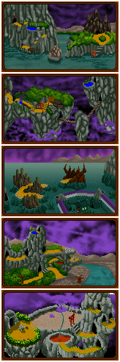
0 1
Yokai_UI_mapIcon.png | mapIcon.png | マップ用アイコン | 70 | 36 | 32 | 32 | 2 | 2 | 2 | 2 | 2 | 1 | 0:スタート地点 1:ゴール地点
0 1 2
Yokai_UI_mapChara.png | mapChara.png | マップ用たろすけ | 56 | 20 | 16 | 16 | 2 | 2 | 2 | 2 | 3 | 1 | 0～2:マップ用たろすけ
Yokai_UI_endingFrame.png | endingFrame.png | エンディング画像枠 | 288 | 224 | 288 | 224 | - | - | - | - | - | - | エンディング画像枠 | 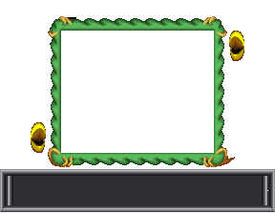
0
1
2
3
4
Yokai_UI_endingBG.png | endingBG.png | エンディングイメージ | 164 | 652 | 160 | 128 | 2 | 2 | 2 | 2 | 1 | 5 | 0:畜生界 1:人間界 2:地獄界 3:餓鬼界 4:天界

